version
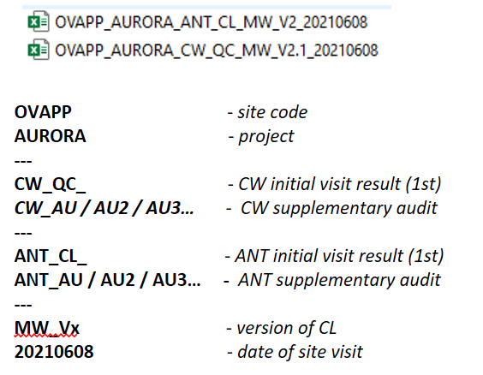
CW | total items | active items | activation date | change descritption
V1 | 329 | 329 | 2021-05-17 | draft version based on 1st trialsites visit
V2 | 329 | 329 | 2021-05-26 | sort column adjusted to be ready for Pre-Nvp. Intriduction of new line per each SubCategory description updated. New collumn for item deactivation.
V2.1 | 367 | 367 | 2021-06-03 | 2m Vertive item introduced. English translation added (16401-16438). 16310 - description changed.
V3 | 424 | 423 | 2021-07-06 | 10000 - Critical item added to the list Various item NL/FR translation updated. Severity rerviewd. Indoor coverage part added to the list.
 |  | 434 | 2021-10-04 | new item indroduced: 10206, 10706, 15905, 15906, 15907, 16036, 16037, 16038, 16142, 16143, 16319
 |  |  |  | item removed: 15805
 |  |  |  | some description adapted
 |  |  |  | "to handle by" - adapted, MWINGZ added
 |  | 434 | 2021-11-22 | MWINGZ/ENO2 -added to "to Handle by"
 |  | 438 | 2022-05-02 | 16008 - FO type Indoor/Outdoor added as additional CP for item verification. NOK Accepted - status added.

manual
New line introduction

 | 1) identify subcategory under new item need to be introduced
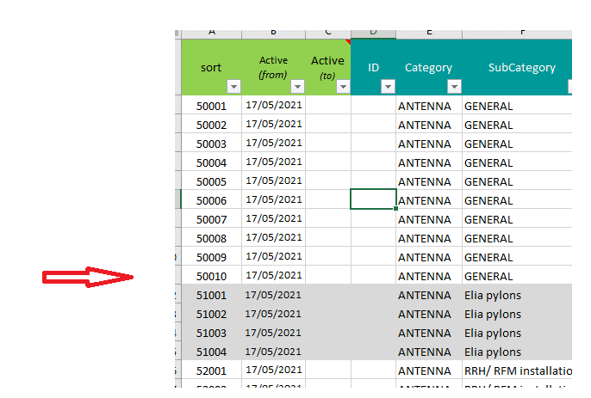

 | 2) introduce new line at the end of the chapter

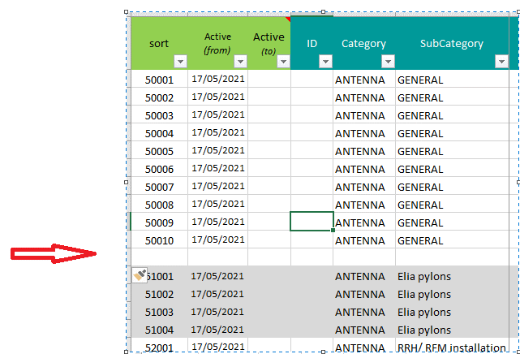

 | 3) create ID for new item (as sequence in that chapter)
 | 4) Active (from) - add date when new item was introduced to the checklist
 | 5) Fill-in (category, subcategory, explenation FR/NL/EN, severity and application scenario )

 | 6) Record change in the "Version tab"

 | *7) When in the future we will need to deactivate any of the item initially introduced to the list we cannot remove it or replace and reused exisitng ID.
 | add cancelation date in colum C (strikethrough complete row for future information).

